상품제안서
락앤락 매직 원터치 일체형 보온도시락 2L (전용가방 포함) | 상품코드: F03015

 |  |  |  |  |  |  | 02-412-0044 | www.easy1.co.kr
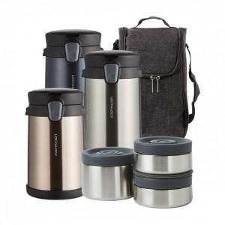 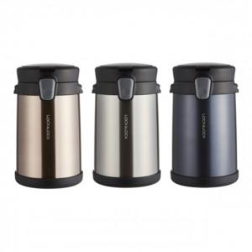

【상세/제작정보】 | .

【인쇄/포장옵션】 | 레이저 / 포장지포장

【공급단가】 | 수량 | 100~ | 300~ | 500~ | 1,000~ | 3,000~
*VAT별도 | 단가 | 37,900원 | 37,010원 | 36,420원 | 35,530원 | 34,050원

【상품 URL】 | https://easy1.co.kr:443/src/goods_detail.php?gdno=3015

